상품제안서
[플레이고] B421 20000mAh 플래시 4in1 케이블 일체형 보조배터리 1P | 상품코드: F31209

 |  |  |  |  |  |  | 02-412-0044 | www.easy1.co.kr
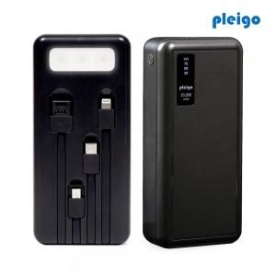

【상세/제작정보】 | 1박스 입수수량: 40개<br>1박스 택배비: 4,000원​

【인쇄/포장옵션】 | 레이저, 풀칼라 / 포장지포장

【공급단가】 | 수량 | 50~ | 100~ | 500~ | 1,000~ | 2,000~
*VAT별도 | 단가 | 18,580원 | 17,910원 | 17,250원 | 16,590원 | 15,920원

【상품 URL】 | https://dev.easy1.co.kr:443/src/goods_detail.php?gdno=31209

